상품제안서
카카오프렌즈 리틀프렌즈 연필&캡 세트 (4+4) | 상품코드: F24062

 |  |  |  |  |  |  | 02-412-0044 | www.easy1.co.kr
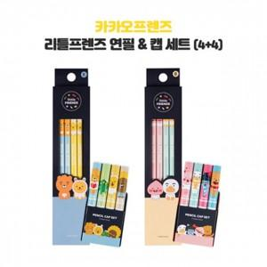

【상세/제작정보】 | 리틀프렌즈 4본 연필세트 멀티연필세트 두가지로 구성

【인쇄/포장옵션】 | 스티커 / 포장불가능

【공급단가】 | 수량 | 200~ | 500~ | 1,000~ | 3,000~ | 5,000~
*VAT별도 | 단가 | 2,760원 | 2,710원 | 2,650원 | 2,580원 | 2,540원

【상품 URL】 | https://dev.easy1.co.kr:443/src/goods_detail.php?gdno=24062

